Фото
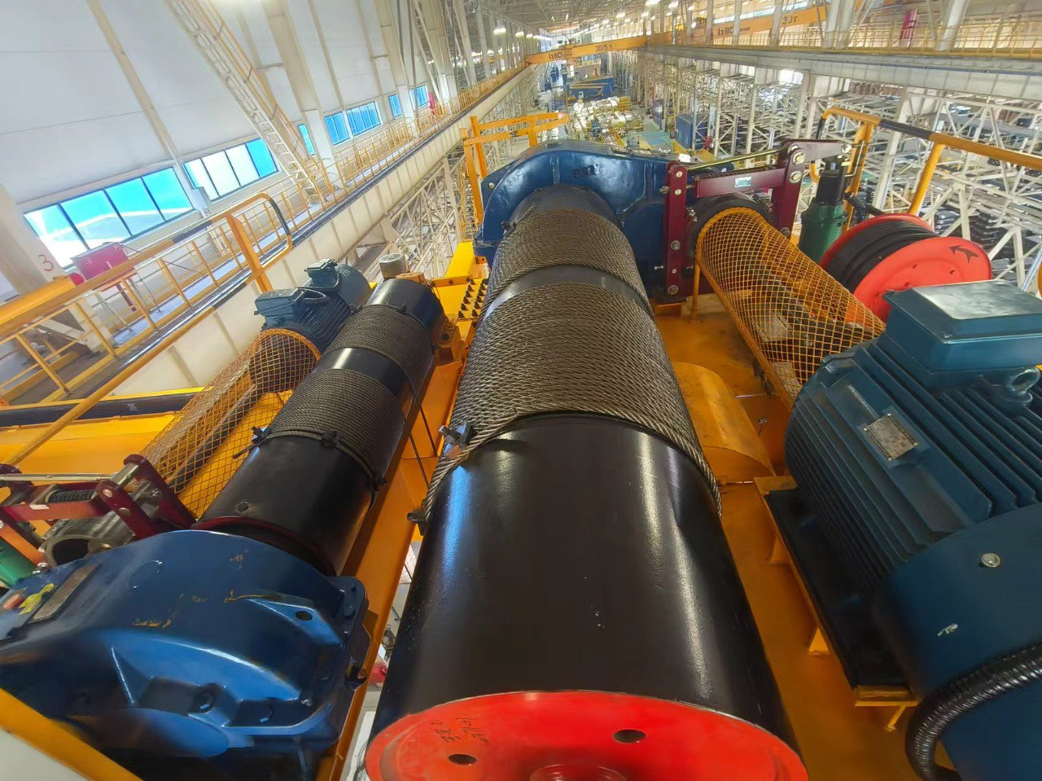

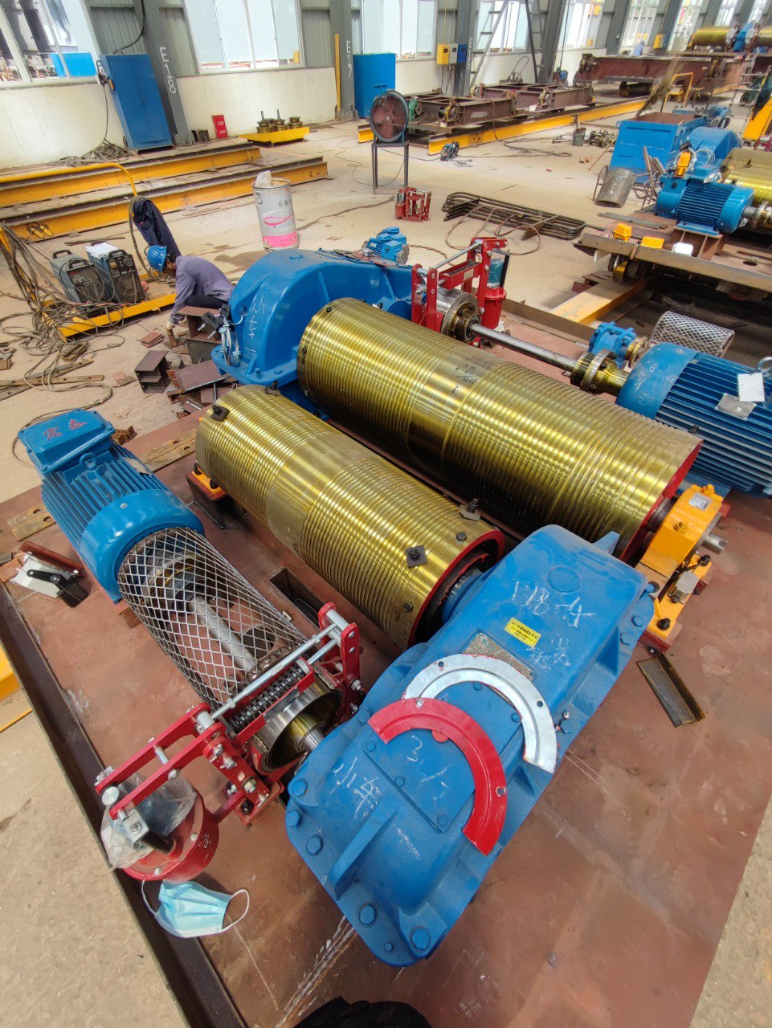

 | Поставка, монтаж и пусконаладочные работы грузовых тележек на мостовые краны КМ-1837, КМ-1838, КМ-1840 и КМ-1841

Поставка, монтаж и пусконаладочные работы по модернизации грузовой тележки на мостовом кране КМ-1848.

